E5-Sin conexion Base Datos
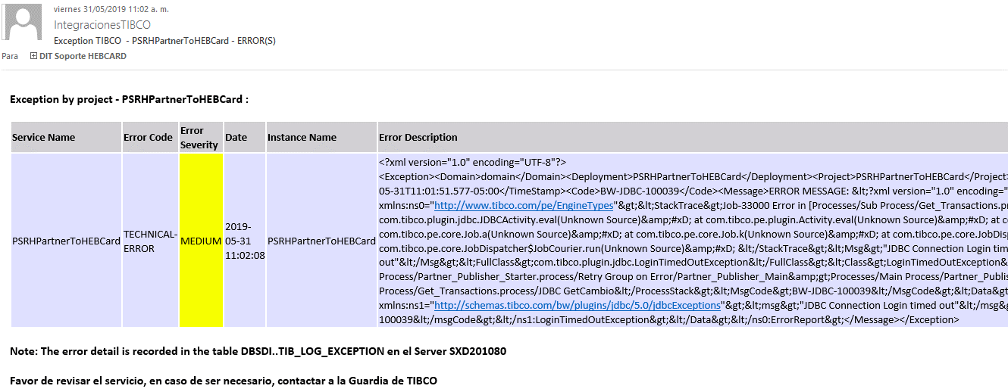
Descripción de la Prueba
Se comunica el beneficiario, la integracion debe generar una excepcion debido a la desconexion al servidor de base datos
Resultado Esperado
- Registro del error en la tabla tib_log_exception -Correo de notificacion

Evidencia antes de correr procesos

Resultados de Ejecución

E6-Sin permiso HEBSecurity
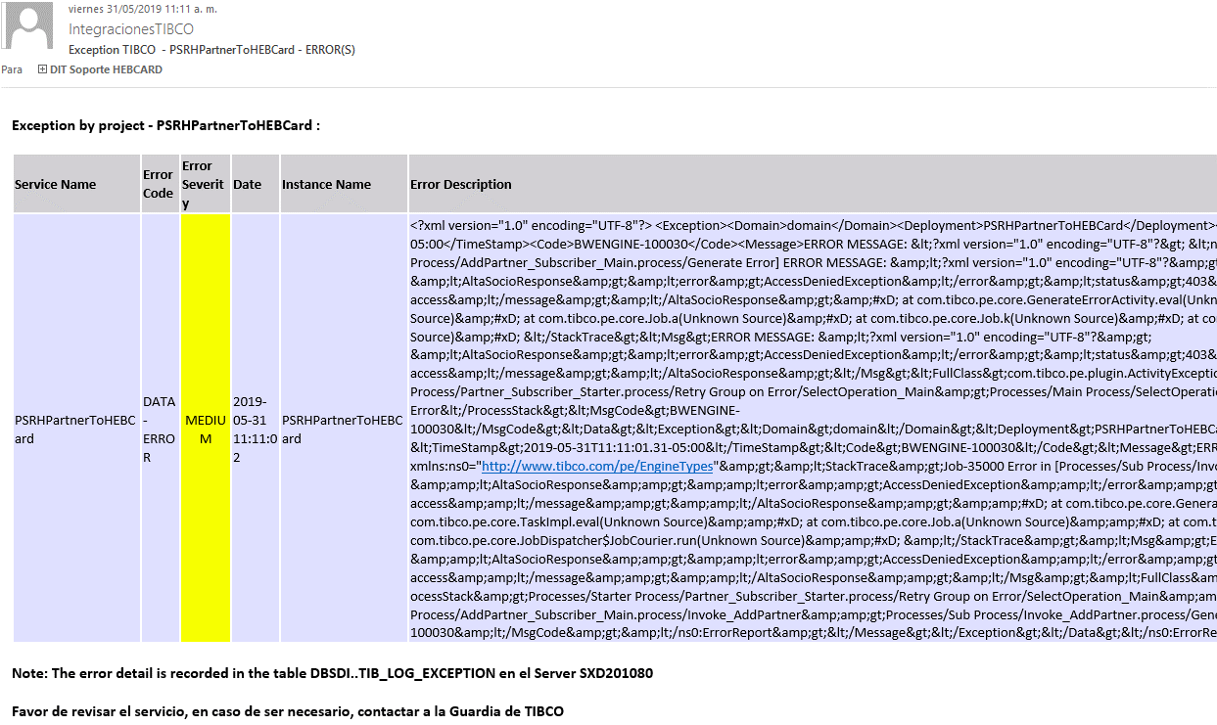
Descripción de la Prueba
Se comunica el beneficiario, la integracion debe generar una excepcion debido a que el applicationId no tiene permisos garantizados
Resultado Esperado
'Registro en la tabla DBTIB..tib_log_exception -Correo de notificacion

Evidencia antes de correr procesos

Resultados de Ejecución

E7-ErrorSocioBaja
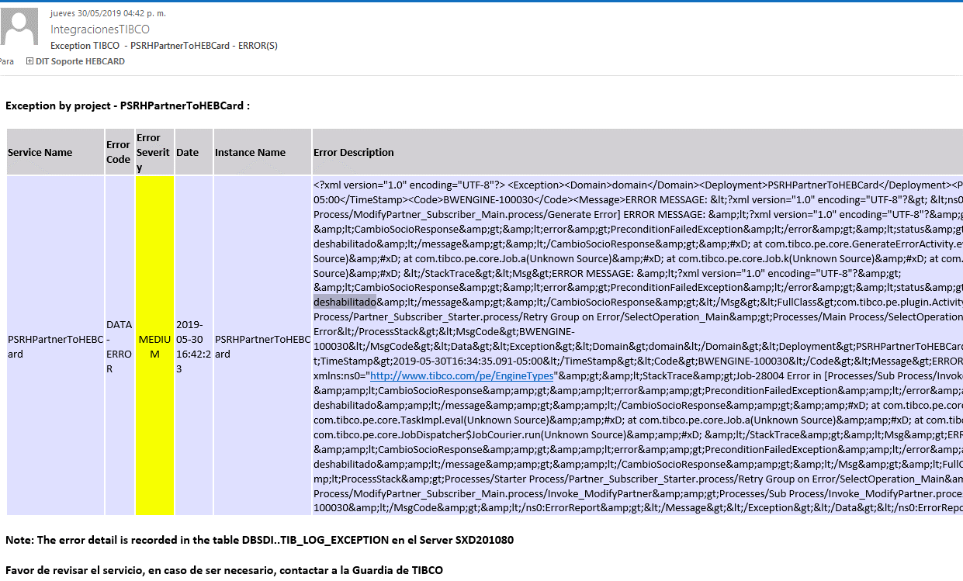
Descripción de la Prueba
Cambio Socio
Resultado Esperado
- Beneficiarios en HEBCard

Evidencia antes de correr procesos

Resultados de Ejecución

